недвижимость
Информация об объектах, предлагаемых для передачи в безвозмездное пользование под оформленные договором обязательства по созданию рабочих мест, расположенных на территории Петриковского района
№ п/п | Наименование организации, место нахождения, контактный телефон | Форма собственности (РБ, ГО, АТЕ, ОАО РБ, ОАО ГО, ОАО АТЕ, ЧП, ИП, ФЛ) | Наименование объекта недвижимости (кроме жил. фонда) | Населенный пункт (без указания - д., аг, н.п. и т.д.) | Адрес объекта (улица, дом) | Площадь объекта, кв. м. | Фотография объекта
6 | 6 | 6 | 6 | 6 | 6 | 6 | 0
1 | Мышанский сельский исполнительный комитет, Петриковский район, д. Мышанка, ул. Городокская, 17/1, тел. 8 (02350) 2-63-35; 2-63-36 | АТЕ | административное здание сельисполкома с подвалом, котельной и гаражом | Мышанка | ул. Мира, 12 | 867 | 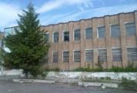
2 | ОАО "Новоселки", Гомельская область, Петриковский район, аг. Новоселки, ул. Ленина, 2, тел. 8 (02350) 9-01-32 | ОАО АТЕ | Здание бывшей конторы | Лучицы | ул. Школьная, 42 |  288
3 | Отдел образования Петриковского районного исполнительного комитета, Гомельская обл., г. Петриков, ул. Гагарина, 17, тел. 8 (02350) 2-70-79 | АТЕ | Здание детского сада | Залесье | ул. Центральная, 27 | 730 | 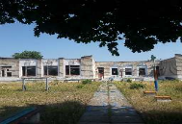
4 | Отдел образования Петриковского районного исполнительного комитета, Гомельская обл., г. Петриков, ул. Гагарина, 17 тел. 8 (2350) 2-70-79 | АТЕ | Здание базовой школы | Теребов | ул. Школьная, 1А | 1441.4 | 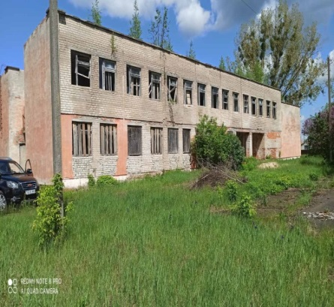
5 | Отдел образования Петриковского районного исполнительного комитета, Гомельская обл., г. Петриков, ул. Гагарина, 17 тел. 8 (2350) 2-70-79 | АТЕ | Здание детского сада | Новые Головчицы | ул. Школьная, 4 | 681 | 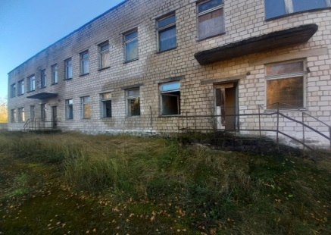
6 | Отдел образования Петриковского районного исполнительного комитета, Гомельская обл., г. Петриков, ул. Гагарина, 17 тел. 8 (2350) 2-70-79 | АТЕ | Здание детского сада | Слобода | ул. Молодежная, 2 | 614.6 | 